界面&功能
界面相关 |  |  |  |  | 功能规则

 | 思维导图
 | 无 |  |  |  |  | 整体功能不变，调整UI位置
 | 流程图

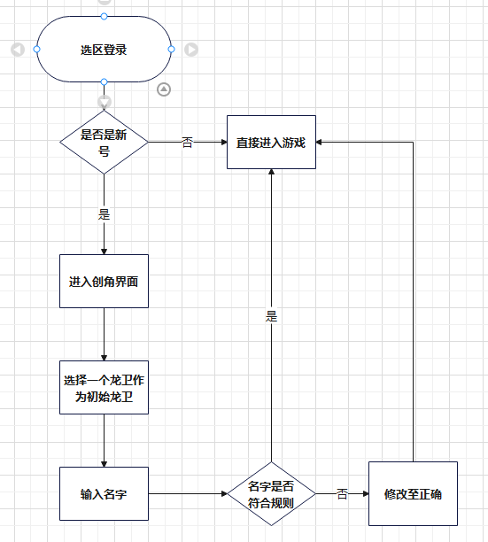

 | 功能入口
 | 1.新账号，登录界面正常输入账号密码并选服后进入
 | 2.游戏中设置界面点击返回创角后进入

 | 创角主界面
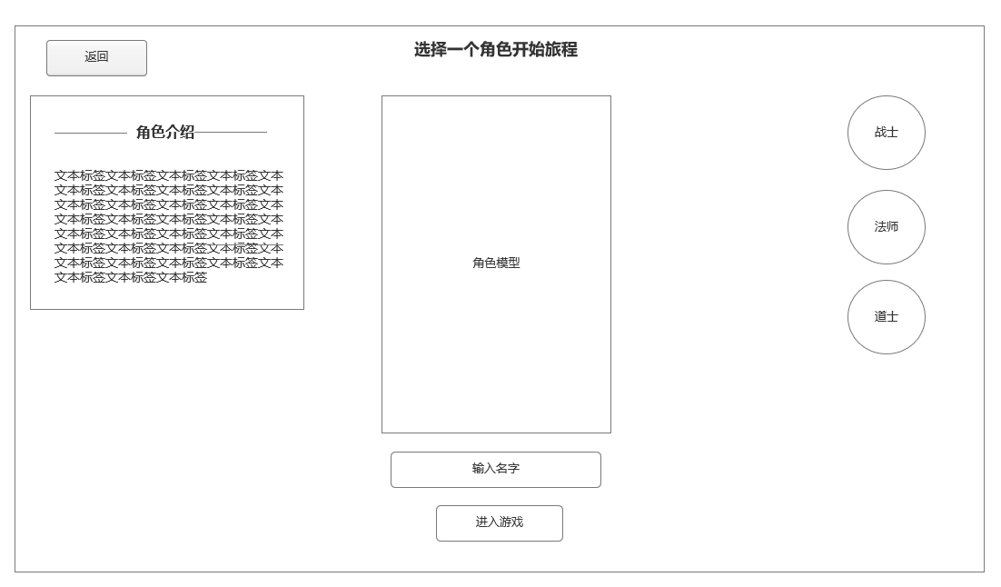
1
2
 |  | 1 | 返回
 |  |  | ▶ | 返回登录界面

 |  | 2 | 角色介绍
 |  |  | ▶ | 当前选择的角色介绍
 |  | 3 | 当前选中角色模型
 |  |  | ▶ | 当前选中龙卫置前显示，未选中龙卫靠后，形成一个视觉空间上的前后距离
 |  | 4 | 输入名字和进入游戏
 |  |  | ▶ | 输入名字和进入游戏操作
 |  | 5 | 角色选择职业
 |  |  | ▶ | 选择角色，不需要选择性别。战士道士男，法师女
5

3
 |  |  | 创角规则
 |  |  | ▶ | 必须选择一个职业的初始角色开始游戏，在右侧切换职业选择
 |  |  | ▶ | 创角时切换角色职业后，模型随职业切换改变。
 |  |  | ▶ | 名字必须输入且不大于七个汉字字符，且不得有版署审核要求不得出现的非法字符
 |  |  | ▶ | 每个账号只能创建1个角色账号数据，创角结束后，不会进入选角界面，直接加载后进入游戏

4

